2. 프로토타입
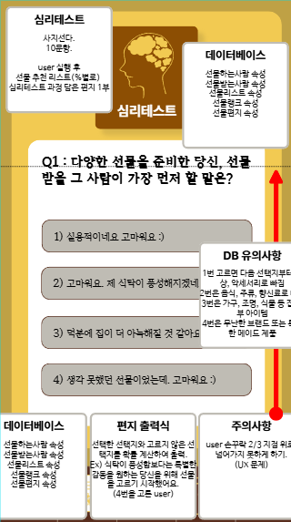
1. 간단한 프로토타입구상

